A_Decision
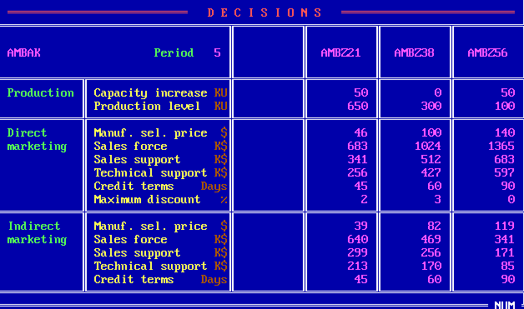
 | Z21 | Z38 | Z56
PC | 50 | 0 | 50
PV | 650 | 300 | 100
DMSP | 46 | 100 | 140
DSF | 683 | 1024 | 1365
DSS | 341 | 512 | 683
DTS | 256 | 427 | 597
DCT | 45 | 60 | 90
DMD | 2 | 3 | 0
IMSP | 39 | 82 | 119
ISF | 640 | 469 | 341
ISS | 299 | 256 | 171
ITS | 213 | 170 | 85
ICT | 45 | 60 | 90

B_SalesProduction
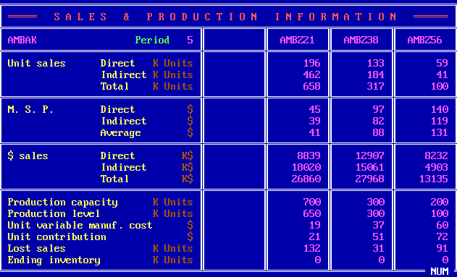
 | Z21 | Z38 | Z56
DUS | 196 | 133 | 59
IUS | 462 | 184 | 41
TUS | 658 | 317 | 100
DMSP | 45 | 97 | 140
IMSP | 39 | 82 | 119
AMSP | 41 | 88 | 131
DS | 8839 | 12907 | 8232
IS | 18020 | 15061 | 4903
TS | 26860 | 27968 | 13135
PC | 700 | 300 | 200
PV | 650 | 300 | 100
UVMC | 19 | 37 | 60
UC | 21 | 51 | 72
LS | 132 | 31 | 91
EI | 0 | 0 | 0

C_ProductContribution
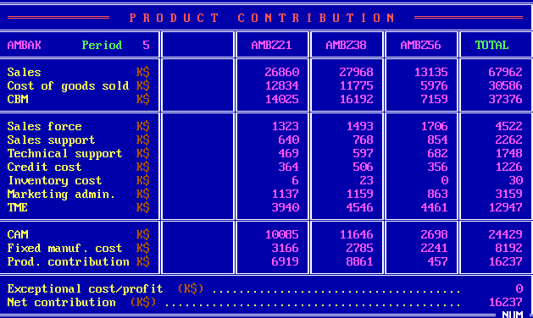
 | Z21 | Z38 | Z56 | Total
S | 26860 | 27968 | 13135 | 67962
CGS | 12834 | 11775 | 5976 | 30586
CBM | 14025 | 16192 | 7159 | 37376
SF | 1323 | 1493 | 1706 | 4522
SS | 640 | 768 | 854 | 2262
TS | 469 | 597 | 682 | 1748
CC | 364 | 506 | 356 | 1226
INV | 6 | 23 | 0 | 30
ADM | 1137 | 1159 | 863 | 3159
TME | 3940 | 4546 | 4461 | 12947
CAM | 10085 | 11646 | 2698 | 24429
FMC | 3166 | 2785 | 2241 | 8192
PC | 6919 | 8861 | 457 | 16237
ECP |  |  |  | 0
NC |  |  |  | 16237

D_Cumulative
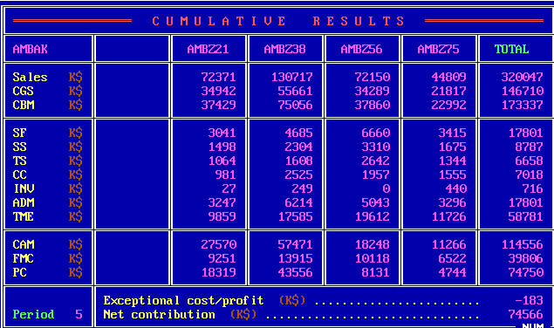
 | Z21 | Z38 | Z56 | Z75 | Total
S | 72371 | 130717 | 72150 | 44809 | 320047
CGS | 34942 | 55661 | 34289 | 21817 | 146710
CBM | 37429 | 75056 | 37860 | 22992 | 173337
SF | 3041 | 4685 | 6660 | 3415 | 17801
SS | 1498 | 2304 | 3310 | 1675 | 8787
TS | 1064 | 1608 | 2642 | 1344 | 6658
CC | 981 | 2525 | 1957 | 1555 | 7018
INV | 27 | 249 | 0 | 440 | 716
ADM | 3247 | 6214 | 5043 | 3296 | 17801
TME | 9859 | 17585 | 19612 | 11726 | 58781
CAM | 27570 | 57471 | 18248 | 11266 | 114556
FMC | 9251 | 13915 | 10118 | 6522 | 39806
PC | 18319 | 43556 | 8131 | 4744 | 74750
ECP |  |  |  |  | -183
NC |  |  |  |  | 74566

E_ProductSales
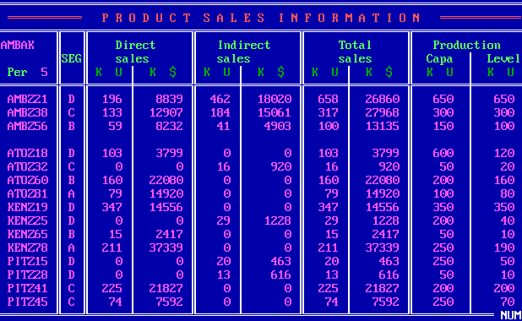
Company | Product | Seg | UDS | MDS | UIS | MIS | UTS | MTS | PC | PV
W | Z21 | D | 196 | 8839 | 462 | 18020 | 658 | 26860 | 650 | 650
W | Z38 | C | 133 | 12907 | 184 | 15061 | 317 | 27968 | 300 | 300
W | Z56 | B | 59 | 8232 | 41 | 4903 | 100 | 13135 | 150 | 100
A | Z18 | D | 103 | 3799 | 0 | 0 | 103 | 3799 | 600 | 120
A | Z32 | C | 0 | 0 | 16 | 920 | 16 | 920 | 50 | 20
A | Z60 | B | 160 | 22080 | 0 | 0 | 160 | 22080 | 200 | 160
A | Z81 | A | 79 | 14920 | 0 | 0 | 79 | 14920 | 100 | 80
K | Z19 | D | 347 | 14556 | 0 | 0 | 347 | 14556 | 350 | 350
K | Z25 | D | 0 | 0 | 29 | 1228 | 29 | 1228 | 200 | 40
K | Z65 | B | 15 | 2417 | 0 | 0 | 15 | 2417 | 50 | 10
K | Z78 | A | 211 | 37339 | 0 | 0 | 211 | 37339 | 250 | 190
P | Z15 | D | 0 | 0 | 20 | 463 | 20 | 463 | 250 | 50
P | Z28 | D | 0 | 0 | 13 | 616 | 13 | 616 | 50 | 10
P | Z41 | C | 225 | 21827 | 0 | 0 | 225 | 21827 | 200 | 200
P | Z45 | C | 74 | 7592 | 0 | 0 | 74 | 7592 | 250 | 70

F_MS
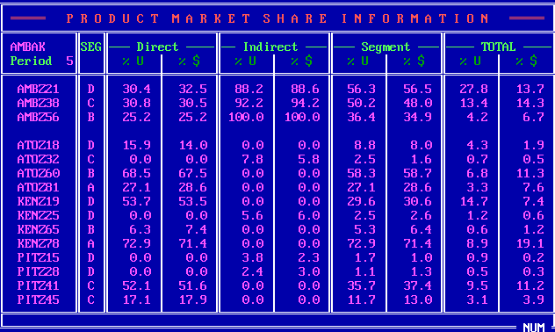
Company | Product | Seg | UDS_P | MDS_P | UIS_P | MIS_P | US_P | MS_P | UTS_P | MTS_P
W | Z21 | D | 30.4 | 32.5 | 88.2 | 88.6 | 56.3 | 56.5 | 27.8 | 13.7
W | Z38 | C | 30.8 | 30.5 | 92.2 | 94.2 | 50.2 | 48 | 13.4 | 14.3
W | Z56 | B | 25.2 | 25.2 | 100 | 100 | 36.4 | 34.9 | 4.2 | 6.7
A | Z18 | D | 15.9 | 14 | 0 | 0 | 8.8 | 8 | 4.3 | 1.9
A | Z32 | C | 0 | 0 | 7.8 | 5.8 | 2.5 | 1.6 | 0.7 | 0.5
A | Z60 | B | 68.5 | 67.5 | 0 | 0 | 58.3 | 58.7 | 6.8 | 11.3
A | Z81 | A | 27.1 | 28.6 | 0 | 0 | 27.1 | 28.6 | 3.3 | 7.6
K | Z19 | D | 53.7 | 53.5 | 0 | 0 | 29.6 | 30.6 | 14.7 | 7.4
K | Z25 | D | 0 | 0 | 5.6 | 6 | 2.5 | 2.6 | 1.2 | 0.6
K | Z65 | B | 6.3 | 7.4 | 0 | 0 | 5.3 | 6.4 | 0.6 | 1.2
K | Z78 | A | 72.9 | 71.4 | 0 | 0 | 72.9 | 71.4 | 8.9 | 19.1
P | Z15 | D | 0 | 0 | 3.8 | 2.3 | 1.7 | 1 | 0.9 | 0.2
P | Z28 | D | 0 | 0 | 2.4 | 3 | 1.1 | 1.3 | 0.5 | 0.3
P | Z41 | C | 52.1 | 51.6 | 0 | 0 | 35.7 | 37.4 | 9.5 | 11.2
P | Z45 | C | 17.1 | 17.9 | 0 | 0 | 11.7 | 13 | 3.1 | 3.9

G_ProductPosi
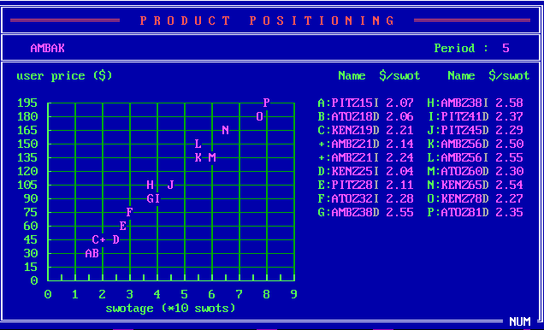
Company | Product | SM | USWOT
P | Z15 | I | 2.07
A | Z18 | D | 2.06
K | Z19 | D | 2.21
A | Z21 | D | 2.14
A | Z21 | I | 2.24
K | Z25 | I | 2.04
P | Z28 | I | 2.11
A | Z32 | I | 2.28
A | Z38 | D | 2.55
A | Z38 | I | 2.58
P | Z41 | D | 2.37
P | Z45 | D | 2.29
A | Z56 | D | 2.5
A | Z56 | I | 2.55
A | Z60 | D | 2.3
K | Z65 | D | 2.54
K | Z78 | D | 2.27
A | Z81 | D | 2.35

H_CompetitiveDirect
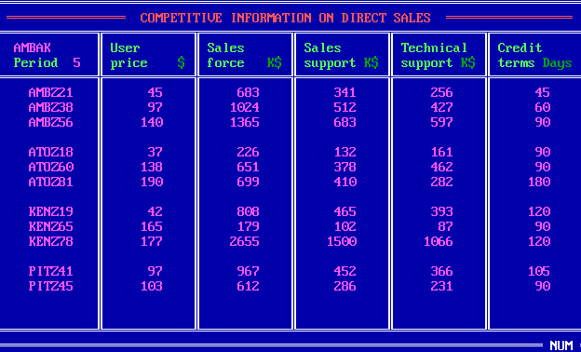
Company | Product | UP | SF | SS | TS | CT
W | Z21 | 45 | 683 | 341 | 256 | 45
W | Z38 | 97 | 1024 | 512 | 427 | 60
W | Z56 | 140 | 1365 | 683 | 597 | 90
A | Z18 | 37 | 226 | 132 | 161 | 90
A | Z60 | 138 | 651 | 378 | 462 | 90
A | Z81 | 190 | 699 | 410 | 282 | 180
K | Z19 | 42 | 808 | 465 | 393 | 120
K | Z65 | 165 | 179 | 102 | 87 | 90
K | Z78 | 177 | 2655 | 1500 | 1066 | 120
P | Z41 | 97 | 967 | 452 | 366 | 105
P | Z45 | 103 | 612 | 286 | 231 | 90

I_CompetitiveIndirect
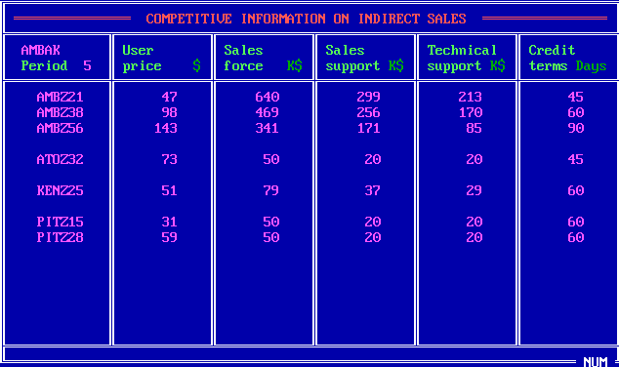
Company | Product | UP | SF | SS | TS | CT
W | Z21 | 47 | 640 | 299 | 213 | 45
W | Z38 | 98 | 469 | 256 | 170 | 60
W | Z56 | 143 | 341 | 171 | 85 | 90
A | Z32 | 73 | 50 | 20 | 20 | 45
K | Z25 | 51 | 79 | 37 | 29 | 60
P | Z15 | 31 | 50 | 20 | 20 | 60
P | Z28 | 59 | 50 | 20 | 20 | 60

J_Forecast
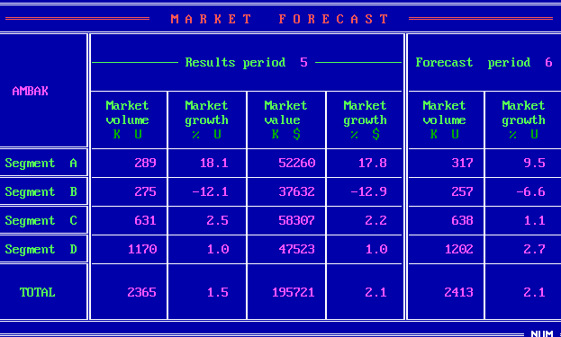
Seg | MV_5 | MVG_5 | MS_5 | MSG_5 | MV_6 | MVG_6
A | 289 | 18.1 | 52260 | 17.8 | 317 | 9.5
B | 275 | -12.1 | 37632 | -12.9 | 257 | -6.6
C | 631 | 2.5 | 58307 | 2.2 | 638 | 1.1
D | 1170 | 1 | 47523 | 1 | 1202 | 2.7
Total | 2365 | 1.5 | 195721 | 2.1 | 2413 | 2.1

K_RD
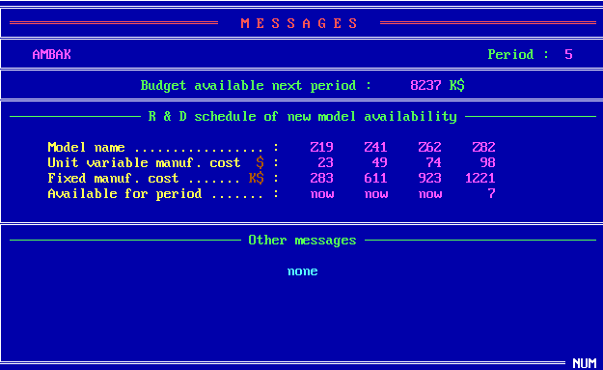
 | Z19 | Z41 | Z62 | Z82
UVMC | 23 | 49 | 74 | 98
MC | 283 | 611 | 923 | 1221
Available | now | now | now | 7

Z_Projection
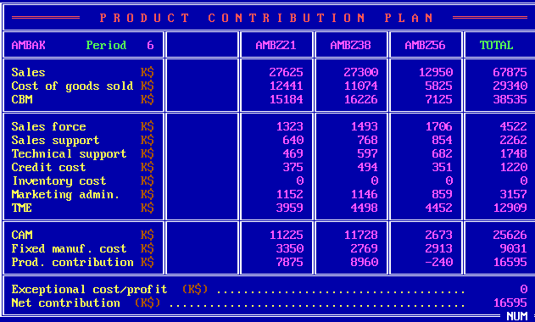
 | Z21 | Z38 | Z56 | Total
S | 27625 | 27300 | 12950 | 67875
CGS | 12441 | 11074 | 5825 | 29340
CBM | 15184 | 16226 | 7125 | 38535
SF | 1323 | 1496 | 1706 | 4522
SS | 640 | 768 | 854 | 2262
TS | 469 | 597 | 682 | 1748
CC | 375 | 494 | 351 | 1220
INV | 0 | 0 | 0 | 0
ADM | 1152 | 1146 | 859 | 3157
TME | 3959 | 4498 | 4452 | 12909
CAM | 11225 | 11728 | 2673 | 25626
FMC | 3350 | 2769 | 2913 | 9031
PC | 7875 | 8960 | -240 | 16595
ECP |  |  |  | 0
NC |  |  |  | 16595

